2018-08-17-0log6lpm
 |  | Dare: | 17-08-2018
...
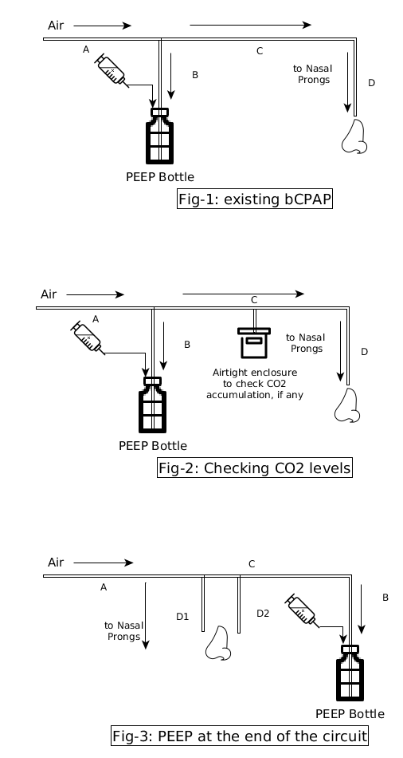
Raw Value |  |  |  | In-c. CO2 ppm: | Testing Schema
424 | rzero: | 93.21 | CO2 ppm: | 231.86
454 | rzero: | 93.21 | CO2 ppm: | 229.88
440 | rzero: | 94.26 | CO2 ppm: | 222.57
442 | rzero: | 94.11 | CO2 ppm: | 225.91
451 | rzero: | 93.81 | CO2 ppm: | 227.15
440 | rzero: | 93.81 | CO2 ppm: | 228.39
416 | rzero: | 93.66 | CO2 ppm: | 228.84
421 | rzero: | 93.36 | CO2 ppm: | 228.86
449 | rzero: | 93.81 | CO2 ppm: | 228.26
419 | rzero: | 93.51 | CO2 ppm: | 229.72
417 | rzero: | 92.77 | CO2 ppm: | 232.1
417 | rzero: | 93.06 | CO2 ppm: | 231.98
448 | rzero: | 92.91 | CO2 ppm: | 232.27
449 | rzero: | 93.51 | CO2 ppm: | 226.46
416 | rzero: | 93.81 | CO2 ppm: | 228.64
451 | rzero: | 93.96 | CO2 ppm: | 227.74
416 | rzero: | 93.21 | CO2 ppm: | 230.73
436 | rzero: | 93.36 | CO2 ppm: | 230.81
429 | rzero: | 93.36 | CO2 ppm: | 231.41
451 | rzero: | 93.36 | CO2 ppm: | 232.09
431 | rzero: | 92.77 | CO2 ppm: | 232.98
447 | rzero: | 93.66 | CO2 ppm: | 230.8
416 | rzero: | 93.51 | CO2 ppm: | 229.12
428 | rzero: | 92.77 | CO2 ppm: | 231.14
422 | rzero: | 93.66 | CO2 ppm: | 226.25
429 | rzero: | 93.36 | CO2 ppm: | 230.34
416 | rzero: | 92.91 | CO2 ppm: | 230.82
428 | rzero: | 93.66 | CO2 ppm: | 228.99
422 | rzero: | 93.81 | CO2 ppm: | 227.79
451 | rzero: | 93.51 | CO2 ppm: | 227.22
450 | rzero: | 94.11 | CO2 ppm: | 226.94
427 | rzero: | 93.51 | CO2 ppm: | 228.99
448 | rzero: | 93.81 | CO2 ppm: | 228.09
453 | rzero: | 93.36 | CO2 ppm: | 226.34
451 | rzero: | 93.66 | CO2 ppm: | 226.7
449 | rzero: | 93.96 | CO2 ppm: | 226.04
451 | rzero: | 93.66 | CO2 ppm: | 227.06
450 | rzero: | 93.51 | CO2 ppm: | 228.84
414 | rzero: | 93.51 | CO2 ppm: | 228.59
424 | rzero: | 93.66 | CO2 ppm: | 228.14
438 | rzero: | 93.66 | CO2 ppm: | 229.2
413 | rzero: | 93.36 | CO2 ppm: | 230.19
423 | rzero: | 93.06 | CO2 ppm: | 227.28
410 | rzero: | 93.96 | CO2 ppm: | 227
415 | rzero: | 93.81 | CO2 ppm: | 225.31
438 | rzero: | 94.57 | CO2 ppm: | 222.26
454 | rzero: | 94.11 | CO2 ppm: | 225.68
454 | rzero: | 94.57 | CO2 ppm: | 222.61
414 | rzero: | 94.57 | CO2 ppm: | 222.89
453 | rzero: | 94.26 | CO2 ppm: | 223.55
418 | rzero: | 94.26 | CO2 ppm: | 223.61
426 | rzero: | 94.26 | CO2 ppm: | 222.65
432 | rzero: | 94.11 | CO2 ppm: | 224.37
427 | rzero: | 94.57 | CO2 ppm: | 223.79
446 | rzero: | 94.26 | CO2 ppm: | 223.66
408 | rzero: | 94.26 | CO2 ppm: | 224.18
439 | rzero: | 94.11 | CO2 ppm: | 224
445 | rzero: | 94.57 | CO2 ppm: | 223.54
406 | rzero: | 94.57 | CO2 ppm: | 223.43
415 | rzero: | 93.96 | CO2 ppm: | 223.17
411 | rzero: | 94.72 | CO2 ppm: | 222.35
440 | rzero: | 94.41 | CO2 ppm: | 221.97 |  | Plotted Data
428 | rzero: | 94.57 | CO2 ppm: | 221.89
416 | rzero: | 94.57 | CO2 ppm: | 221.72
 | Raw Value | Amb. CO2 ppm: | Raw Value | In-c. CO2 ppm:
 | 456 | 228.97 | 424 | 231.86
 | 420 | 231.49 | 454 | 229.88
 | 420 | 223.47 | 440 | 222.57
 | 455 | 224.7 | 442 | 225.91
 | 418 | 226.68 | 451 | 227.15
 | 435 | 227.87 | 440 | 228.39
 | 428 | 228.21 | 416 | 228.84
 | 421 | 229.27 | 421 | 228.86
 | 436 | 228.07 | 449 | 228.26
 | 435 | 228.62 | 419 | 229.72
 | 422 | 231.84 | 417 | 232.1
 | 481 | 231.73 | 417 | 231.98
 | 422 | 232.4 | 448 | 232.27
 | 437 | 229.05 | 449 | 226.46
 | 443 | 227.88 | 416 | 228.64
 | 431 | 228.27 | 451 | 227.74
 | 429 | 231.38 | 416 | 230.73
 | 441 | 231.41 | 436 | 230.81
 | 428 | 229.63 | 429 | 231.41
 | 456 | 232.89 | 451 | 232.09
 | 454 | 233.92 | 431 | 232.98
 | 459 | 229.48 | 447 | 230.8
 | 447 | 230.44 | 416 | 229.12
 | 425 | 228.06 | 428 | 231.14
 | 455 | 227.35 | 422 | 226.25
 | 456 | 229 | 429 | 230.34
 | 425 | 231.81 | 416 | 230.82
 | 453 | 228.85 | 428 | 228.99
 | 421 | 226.9 | 422 | 227.79
 | 457 | 229.51 | 451 | 227.22
 | 423 | 225.73 | 450 | 226.94
 | 427 | 227.79 | 427 | 228.99
 | 436 | 227.24 | 448 | 228.09
 | 430 | 230.02 | 453 | 226.34
 | 424 | 226.76 | 451 | 226.7
 | 424 | 226.05 | 449 | 226.04
 | 423 | 228.78 | 451 | 227.06
 | 421 | 228 | 450 | 228.84
 | 439 | 228.79 | 414 | 228.59
 | 453 | 227.38 | 424 | 228.14
 | 440 | 226.69 | 438 | 229.2
 | 438 | 230.21 | 413 | 230.19
 | 461 | 232.09 | 423 | 227.28
 | 458 | 225.47 | 410 | 227
 | 445 | 228.15 | 415 | 225.31
 | 458 | 222.77 | 438 | 222.26
 | 425 | 226.95 | 454 | 225.68
 | 418 | 225.1 | 454 | 222.61
 | 448 | 223.34 | 414 | 222.89
 | 424 | 223.8 | 453 | 223.55
...
428 | rzero: | 94.72 | CO2 ppm: | 220.52
453 | rzero: | 94.57 | CO2 ppm: | 222.42
413 | rzero: | 94.41 | CO2 ppm: | 222.34
408 | rzero: | 94.87 | CO2 ppm: | 219.66
423 | rzero: | 94.41 | CO2 ppm: | 222.68
437 | rzero: | 94.41 | CO2 ppm: | 220.88
427 | rzero: | 95.49 | CO2 ppm: | 215.86
414 | rzero: | 95.64 | CO2 ppm: | 216.61
406 | rzero: | 95.49 | CO2 ppm: | 219.3
402 | rzero: | 95.64 | CO2 ppm: | 214.71
411 | rzero: | 95.33 | CO2 ppm: | 216.54
412 | rzero: | 96.27 | CO2 ppm: | 214.66
426 | rzero: | 95.02 | CO2 ppm: | 220.12
432 | rzero: | 96.27 | CO2 ppm: | 213.8
445 | rzero: | 95.49 | CO2 ppm: | 216.45
449 | rzero: | 95.18 | CO2 ppm: | 219.07
442 | rzero: | 94.87 | CO2 ppm: | 221.03
422 | rzero: | 94.41 | CO2 ppm: | 223.25
437 | rzero: | 94.41 | CO2 ppm: | 223.48
415 | rzero: | 94.41 | CO2 ppm: | 221.5
428 | rzero: | 94.72 | CO2 ppm: | 219.44
407 | rzero: | 95.18 | CO2 ppm: | 217.5
406 | rzero: | 95.18 | CO2 ppm: | 219.23
419 | rzero: | 94.72 | CO2 ppm: | 220.86
450 | rzero: | 95.49 | CO2 ppm: | 213.95
449 | rzero: | 95.18 | CO2 ppm: | 217.77
440 | rzero: | 95.18 | CO2 ppm: | 216.46
420 | rzero: | 95.33 | CO2 ppm: | 216.61
414 | rzero: | 95.64 | CO2 ppm: | 216.74
413 | rzero: | 95.33 | CO2 ppm: | 217.59
442 | rzero: | 94.57 | CO2 ppm: | 220.57
...

